Instructions et légende
Saisie des données :
 | A) Saisir manuellement dans le modèle de saisie
 | B) Copier les données des autres fichiers: veuillez noter de copier seulement des données non formatées dans le modèle de saisie (cf. instructions en bas).
 |  | 1. Copier les données des fichiers source
 |  | 2. Coller les données comme suit:
 |  |  | 1.1 Barre de menu: Accueil - Coller - Coller valeurs (Coller en tant que valeurs, pas de format), ou |  |  |  |  | 1.2 Coller par clic droit de la souris - Sélectionner "Coller des valeurs"
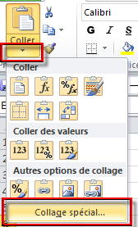
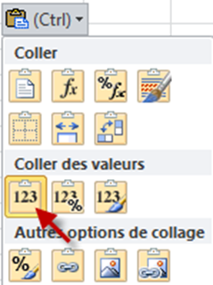

 |  | 3. Enregistrer

Formats conditionnels: Exemples/Logique
 | Codage de couleur |  | Double entrée de PID ou FID, possible: -MB: plusieurs fois PID , FID une fois seulement - PH/PB: plusieurs fois FID, admission, sortie et autre moment de la mesure | Données manquantes | Données incorrectes / formatage incorrect | A vérifier (recommandé) | A vérifier (recommandé) | Dispensable pour comparaison des cliniques | Ne pas livrer!

 | Information additionnelle sur la feuille "Codage de couleur"

Annonce de livraison données
***************************************************************************
Annonce de livraison des données
***************************************************************************

Numéro de l’établissement (REE-satellite santé)
Nom de l’établissement
Date de début de la période de relevé
Date de fin de la période de relevé

Noms des fichiers à transmettre | Type de relevé | Total lignes dans fichier | Date de création
Jeu minimal de données Stat. méd. | MB
Données complémentaires Psychiatrie Stat. méd. | MP
HoNOS | PH
BSCL | PB
Documenter la date de livraison dans l’annonce, en
l’absence de mesures limitatives de liberté durant la période de relevé ou lorsque cette dernière n’a pas été appliquée dans la clinique.
Mesures limitatives de liberté | FM

***************************************************************************

